1.3.2.5
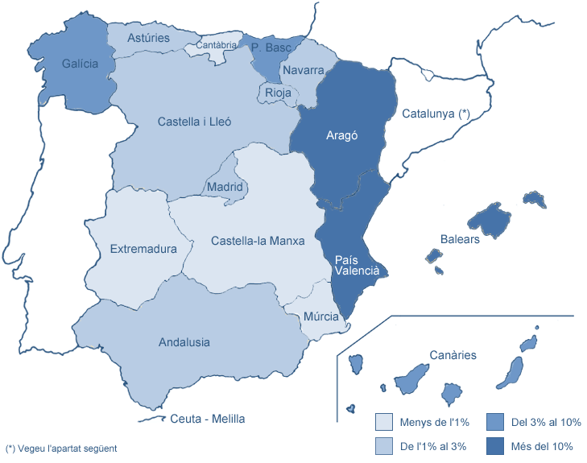
1.3.2 Estudiantat matriculat de 1r i 2n cicles i graus
1.3.2.6 MATRÍCULA PER LLOC DE RESIDÈNCIA FAMILIAR A L'ESTAT ESPANYOL (excepte Catalunya)

Centre | Andalusia | Aragó | Principat d'Astúries | Balears | Canàries | Cantàbria | Castella i Lleó | Castella-la Manxa | Extremadura | Galícia | Madrid | Ceuta i Melilla | Múrcia | Navarra | La Rioja | País Basc | País Valencià | Total
162 CFIS | 3 | 3 | 1 | 4 | 1 | - | - | - | 1 | 1 | 3 | - | 1 | 1 | - | - | 8 | 27
200 FME | - | 2 | - | 3 | 1 | - | - | 1 | - | 2 | - | - | - | 1 | - | 1 | 2 | 13
210 ETSAB | 15 | 122 | 12 | 175 | 56 | 8 | 19 | 3 | - | 26 | 16 | - | 5 | 10 | 20 | 80 | 77 | 644
220 ETSEIAT | - | 7 | 1 | 58 | 1 | 1 | 1 | - | - | 2 | 2 | - | - | 1 | - | 5 | 10 | 89
230 ETSETB | 4 | 4 | 3 | 64 | 4 | - | 2 | 1 | - | 8 | - | - | 2 | - | - | 8 | 5 | 105
240 ETSEIB | 2 | 26 | 1 | 127 | 9 | - | - | - | 1 | 9 | 2 | - | 1 | 4 | 2 | 13 | 16 | 213
250 ETSECCPB | 2 | 29 | 1 | 57 | 6 | 1 | 2 | 1 | 1 | 1 | 2 | - | 1 | 4 | 1 | 18 | 14 | 141
270 FIB | 2 | 11 | 2 | 70 | 8 | 1 | 1 | - | - | 2 | - | - | - | 2 | 2 | 5 | 7 | 113
280 FNB | 1 | 1 | - | 50 | 1 | - | - | - | - | 4 | - | - | 1 | - | - | 3 | 16 | 77
290 ETSAV | 8 | 17 | 3 | 37 | 3 | 3 | 2 | - | 1 | 6 | 2 | - | 4 | 2 | 4 | 11 | 20 | 123
300 EPSC | 1 | 5 | - | 26 | 6 | 1 | 2 | - | - | 2 | - | - | 1 | 2 | 1 | 1 | 10 | 58
310 EPSEB | 7 | 46 | 4 | 80 | 8 | 3 | 4 | - | 1 | 3 | 3 | - | - | 5 | 2 | 22 | 29 | 217
320 EUETIT | - | 3 | 2 | 34 | 2 | - | 2 | 1 | - | - | - | 1 | - | 1 | 1 | - | 3 | 50
330 EPSEM | - | 1 | - | 6 | - | - | - | 1 | - | - | - | - | - | - | - | - | 2 | 10
340 EPSEVG | 3 | 12 | - | 44 | 1 | - | 3 | 1 | - | 1 | - | - | - | 1 | - | 2 | 6 | 74
370 EUOOT | 14 | 8 | 9 | 16 | 6 | 1 | 6 | 1 | 1 | 8 | 8 | - | - | 7 | 3 | 21 | 7 | 116
390 ESAB | - | 1 | 1 | 11 | 2 | - | - | - | - | - | 3 | - | - | - | 1 | - | 1 | 20
820 EUETIB (1) | 2 | 10 | - | 88 | 1 | - | - | 2 | 2 | 1 | 2 | 1 | - | 2 | - | 6 | 12 | 129
Total UPC | 64 | 308 | 40 | 950 | 116 | 19 | 44 | 12 | 8 | 76 | 43 | 2 | 16 | 43 | 37 | 196 | 245 | 2,219
% SOBRE EL TOTAL DE LA UPC | 2.9% | 13.9% | 1.8% | 42.8% | 5.2% | 0.9% | 2.0% | 0.5% | 0.4% | 3.4% | 1.9% | 0.1% | 0.7% | 1.9% | 1.7% | 8.8% | 11.0%
(1) Centre Adscrit a la UPC
No inclou Catalunya (vegeu la distribució comarcal dels estudiants amb domicili familiar a Catalunya a la taula següent).
Dades a juliol de 2010

